Hoja1
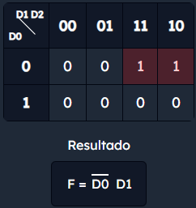
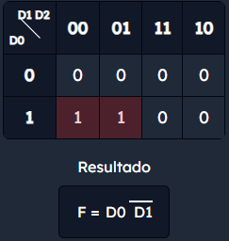
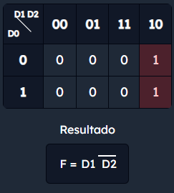
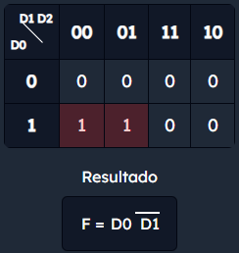
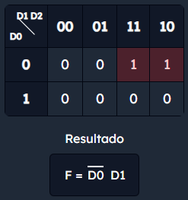
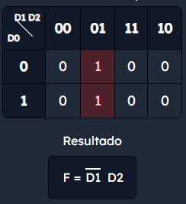
D0 | D1 | D2 | Verde_alto | Verde_bajo | Azul_alto | Azul_bajo | Amarillo_alto | Amarillo_bajo | D0 | D1 | D2 | Verde_alto | Verde_bajo | Azul_alto | Azul_bajo | Amarillo_alto | Amarillo_bajo
0 | 0 | 0 | - | - | - | - | - | - | 0 | 0 | 0 | - | - | - | - | - | -
0 | 0 | 1 | 0 | 1 | 0 | 0 | 1 | 0 | 0 | 0 | 1 | 1 | 0 | 0 | 0 | 0 | 1
0 | 1 | 0 | 0 | 0 | 1 | 0 | 0 | 1 | 0 | 1 | 0 | 0 | 0 | 0 | 1 | 1 | 0
0 | 1 | 1 | 0 | 1 | 1 | 0 | 0 | 0 | 0 | 1 | 1 | 1 | 0 | 0 | 1 | 0 | 0
1 | 0 | 0 | 1 | 0 | 0 | 1 | 0 | 0 | 1 | 0 | 0 | 0 | 1 | 1 | 0 | 0 | 0
1 | 0 | 1 | 0 | 0 | 0 | 1 | 1 | 0 | 1 | 0 | 1 | 0 | 0 | 1 | 0 | 0 | 1
1 | 1 | 0 | 1 | 0 | 0 | 0 | 0 | 1 | 1 | 1 | 0 | 0 | 1 | 0 | 0 | 1 | 0
1 | 1 | 1 | - | - | - | - | - | - | 1 | 1 | 1 | - | - | - | - | - | -

Verde alto |  |  |  | Verde bajo |  |  |  | Amarillo alto |  | Verde alto |  |  |  | Verde bajo |  |  |  | Amarillo alto
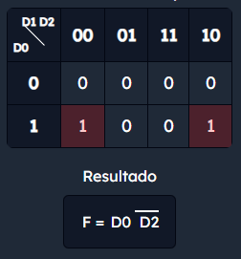
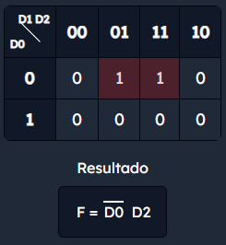
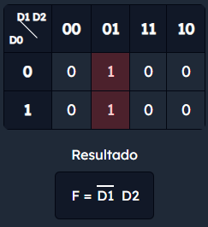
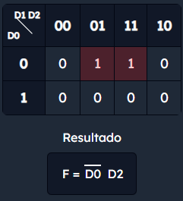
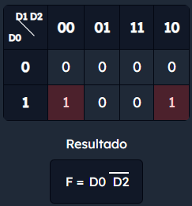
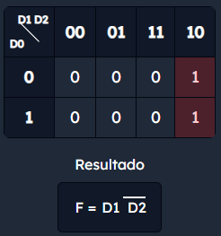

Azul alto |  |  |  | Azul bajo |  |  |  | Amarillo bajo |  | Azul alto |  |  |  | Azul bajo |  |  |  | Amarillo bajo

